Sheet1
人物升级UI修改 |  | 人物下一级UI修改
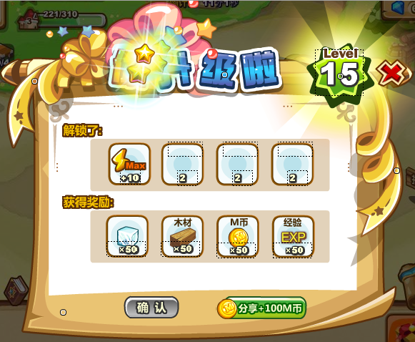
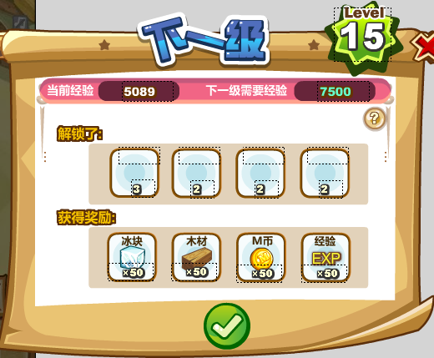
标题部分加了特效 |  | 经验说明这里颜色换成红色

 |  | 下一级标题去掉了“你”字 | 小提示都去掉，下一级查看时加帮助--问号按钮，点击弹出系统面板进行说明

级别边框有更新

 |  | 下一级UI把关闭和分享换成一个对号
2个按钮都有更新

 | 原来的→

向右拉→

